상품제안서
지관필통 씨앗연필3p 세트 | 상품코드: F00502

 |  |  |  |  |  |  | 02-412-0044 | www.easy1.co.kr
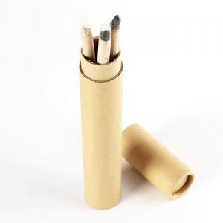 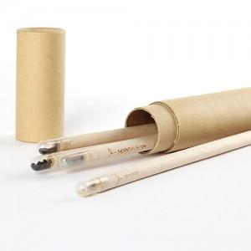

【상세/제작정보】 | <p>연필을 다쓰면 씨앗심기용으로 활용가능한 친환경 연필!</p><p>지관필통에 글자를 새길수 있어 판촉상품으로 좋아요!​&nbsp;</p>

【인쇄/포장옵션】 | 실크 / 포장불가능

【공급단가】 | 수량 | 100~ | 300~ | 500~ | 1,000~ | 3,000~
*VAT별도 | 필통인쇄 X | 3,640원 | 3,250원 | 2,500원 | 2,200원 | 1,980원
 | 필통인쇄포함 | 3,990원 | 3,600원 | 2,850원 | 2,550원 | 2,330원

【상품 URL】 | http://www.easy1.co.kr/src/goods_detail.php?gdno=502

